ヒアリング内容
<出典>
https://twitter.com/masuda220/status/1444904150987247617?s=20

これ、区分の設計例としておもしろい。 社内・社外の場所区分と、 稼働・非稼働という状態区分が混在している。 稼働の場合、社内と社外のサブ区分があり、非稼働の場合はサブ区分はない、という感じかな。 社内・社外・非稼働という三区分は排他的網羅にはなるけど、関心事が混在した区分になる。

「社員勤務表」の選択肢として 「テレワーク」「出社」「非出社」 があるけど、テレワークって非出社じゃないの？と思えば終日仕事をしていないという意味らしい。午前休、午後休でちょっとテレワークでも「テレワーク」を選択すればいいって。 土日祝日などお休みも「非出社」を選ぶそうなので注意

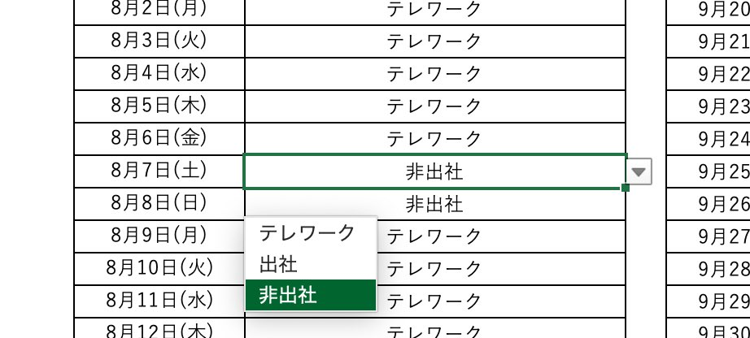

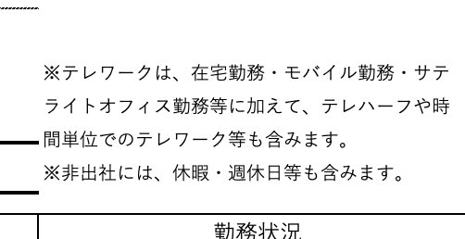

しかも午前出社午後テレワークでも「テレワーク」を選ぶらしいですね
そういうルールも隠されているのか。深いｗ。

